Лист1
Тест на знание основ программирования на языке JavaScript
Предлагаем вам пройти тест на знание основ программирования на JavaScript. ПРАВИЛЬНЫЙ ответ необходимо выделить КРАСНЫМ ЦВЕТОМ и кратко объяснить почему.

1. Какая из приведенных записей означает создание новой переменной?
age = 13; | Краткое объяснение:
 | Предворяя название переменной ключевым словом var создается переменная. ES6 не рекомендует его использовать, за исключением специфических задач и поддержки старыми браузерами.
var age = 13;

age++;

2. Какое значение вернет приведенный ниже код?

"string" | Краткое объяснение:

undefined

"number" | JS динамически типизированный язык и определяет тип в момент исполнения

"object"

null

3. Какое значение вернет приведенный ниже код?

"string" | Краткое объяснение:
 | кавычки преобразуют число в строку
undefined

"number"

"object"

null

4. Какое значение вернет приведенный ниже код?

"string" | Краткое объяснение:

undefined

"number"

"object" | переменная age, при объявлении инициализирована объектом

null

5. Какое значение вернет приведенный ниже код?

13 | Краткое объяснение:
 | обращение к полю years переменной age вернёт значение 13
"13"

Возникнет ошибка

"10"

undefined

6. Какое значение вернет приведенный ниже код?

Возникнет ошибка | Краткое объяснение:
 | месяцев. нужно взять в кавычки
"Возраст:13лет, 10месяцев"

"Возраст: 13 лет, 10 месяцев"

null

7. Какое значение вернет приведенный ниже код?

false | Краткое объяснение:
 | число 13 не равно строке "15"
true

Возникнет ошибка

"15"

"13"

13

8. Какое значение вернет приведенный ниже код?

false | Краткое объяснение:

true
 | число 13 не равно строке "15", проверка на неравенство вернёт истину
Возникнет ошибка

"15"

"13"

13

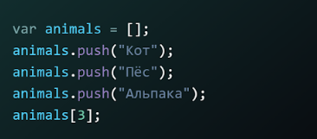 9. Какое значение вернет приведенный ниже код?

"Пёс" | Краткое объяснение:

"Кот"

"Альпака"

undefined
 | 3 элемента массива индексируются от 0, под индексом 3 элемента нет
3

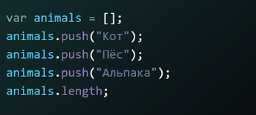 10. Какое значение вернет приведенный ниже код?

"Пёс" | Краткое объяснение:
 | в массив добавлено (запушено) 3 элемента
"Кот"

"Альпака"

undefined

3

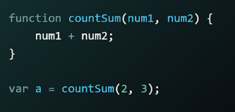 11. Каково значение переменной a при вызове следующей функции?

5 | Краткое объяснение:
 | функция ничего не ворачивает (отсутствует return)
"5"

undefined

null

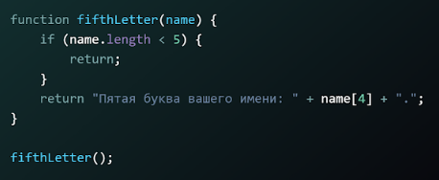 12. Какое значение вернет следующая функция при вызове?

"Пятая буква вашего имени: о." | Краткое объяснение:
 | не передан аргумент в функцию
"Пятая буква вашего имени: л."

undefined

Возникнет ошибка

null

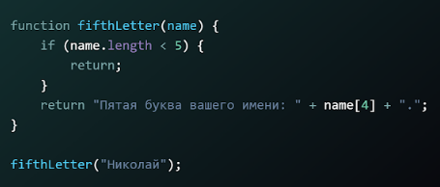 13. Какое значение вернет следующая функция при вызове?

"Пятая буква вашего имени: о." | Краткое объяснение:
 | пятым символом под индексом 4 считая от 0, стоит буква л
"Пятая буква вашего имени: л."

undefined

Возникнет ошибка

null

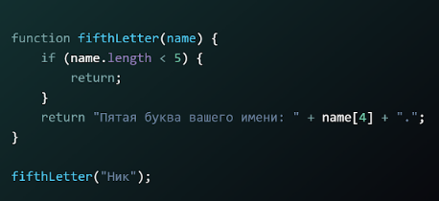 14. Какое значение вернет следующая функция при вызове?

"Пятая буква вашего имени: о." | Краткое объяснение:
 | сработает 1-й if и return из функции ничего не возвращающий
"Пятая буква вашего имени: л."

undefined

Возникнет ошибка

null

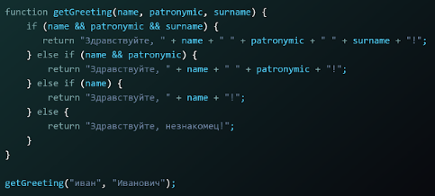 15. Какое значение вернет следующая функция при вызове?

"Здравствуйте, Иван Иванович Иванов!" | Краткое объяснение:
 | сработает второе условие: else if(name && patronymic) и возврат его шаблона
"Здравствуйте, иван Иванович Иванов!"

"Здравствуйте, Иван Иванович!"

“Здравствуйте, незнакомец!”

"Здравствуйте, иван Иванович!"

